禁止操作
Web脆弱性検査ヒアリングシート

■禁止操作：別サーバと通信があり課金が発生するなどの理由があって、実施してはいけない操作があれば明記してください。
例）検査の対象が本番と同一設定となっており、大量のメールやSMSが本番環境に配信されてしまう場合
検査の対象となる環境と外部のASPが連携されており、大量のメールやSMSが配信され課金が発生する可能性がある場合
※事前の検査対象画面確認の際にも操作をさせていただきますので、その際を含めて禁止操作をご記入ください。

禁止操作サンプル
画面名 | 会議室予約
URL | http://wwwtest.hogehoge.jp/hoge/
事由 | 実際の会議室の予約が発生するため
当該箇所 | 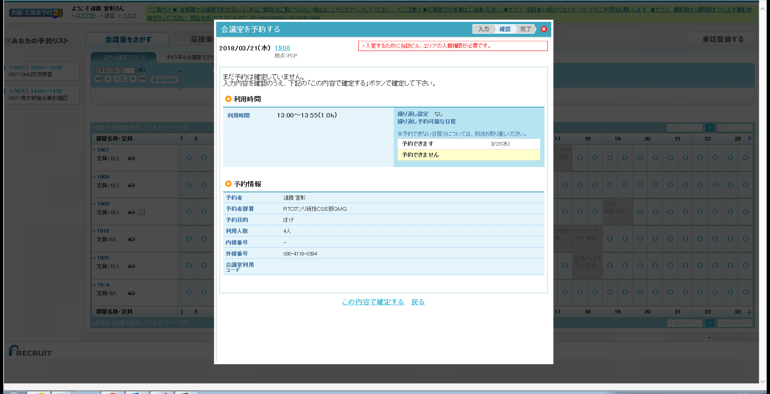 ※画面イメージを張り付けて当該箇所を明示してください

画面名
URL
事由
当該箇所

画面名
URL
事由
当該箇所

画面名
URL
事由
当該箇所

画面名
URL
事由
当該箇所

画面名
URL
事由
当該箇所

新設・改修対象画面
Web脆弱性検査ヒアリングシート

■検査対象画面：
新設サイト・定期検査案件の場合）対象サイト上で、特に検査を希望する画面があれば記載してください。（希望がなければ不要です）
既存サイト改修案件の場合）対象サイト上の、どの画面に改修を行ったか具体的に共有していただくためのシートです。記載してください。

該当画面への遷移手順 | 記載例）TOP ＞ ログイン ＞ 問い合わせ ＞ 確認 ＞ 送信 ※ 「送信」を実行する箇所が改修対象です。など
該当画面①への遷移手順
該当画面②への遷移手順
該当画面③への遷移手順
該当画面④への遷移手順
記載例
該当画面画面名 | 会議室予約
当該箇所 | ※画面イメージを張り付けて当該箇所を明示してください

該当画面①画面名
該当画面①への遷移手順
当該箇所 | ※画面イメージを張り付けて当該箇所を明示してください

該当画面②画面名
該当画面②への遷移手順
当該箇所 | ※画面イメージを張り付けて当該箇所を明示してください

該当画面③画面名
該当画面③への遷移手順
当該箇所 | ※画面イメージを張り付けて当該箇所を明示してください

該当画面④画面名
該当画面④への遷移手順
当該箇所 | ※画面イメージを張り付けて当該箇所を明示してください

